Chi tiết địa chất
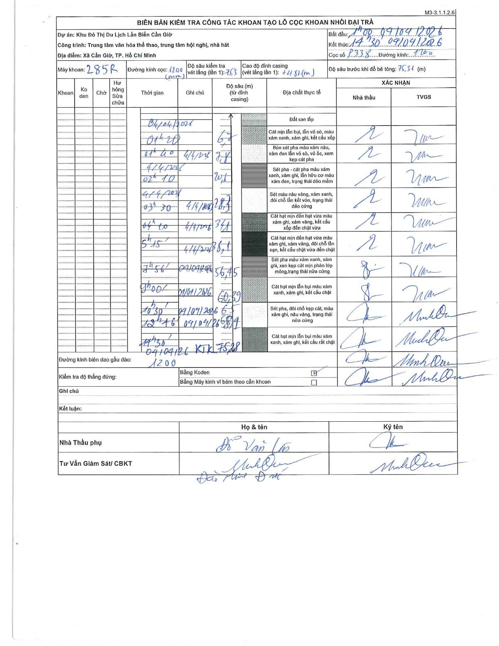
Dự án | Cần Giờ
Hạng mục | Trung tâm văn hóa thể thao, trung tâm hội nghị, nhà hát
Tên bộ phận | Xã Cần Giờ, TP. Hồ Chí Minh
Số hiệu cọc | P338
Tên Máy khoan | SGCT-KCN0001
Đường kính | D1200
Bắt đầu thi công | 01:00 04/04/2026
Kết thúc thi công | 14:30 04/04/2026

Địa chất TT | Đường kính | Mô tả lớp thiết kế | Từ (h) | Đến (h) | Cao độ từ | Cao độ đến | T.Gian (h) | Dài (m) | V (m/h) | Ghi chú
Đất san lấp | D1200 | Đất san lấp | 01:00 04/04/2026 | 01:20 04/04/2026 | 0 | -6.7 | 0.33 | 6.7 | 20.1
2 | D1200 | Cát mịn lẫn bụi, lẫn vỏ sò, màu xám xanh, xám ghi, kết cấu xốp | 01:20 04/04/2026 | 01:40 04/04/2026 | -6.7 | -7.8 | 0.33 | 1.1 | 3.3
3 | D1200 | Bùn sét pha màu xám nâu, xám đen lẫn vỏ sò, vỏ ốc, xem kẹp cát pha | 01:40 04/04/2026 | 02:10 04/04/2026 | -7.8 | -20.6 | 0.5 | 12.8 | 25.6
4 | D1200 | Sét pha - cát pha màu xám xanh, xám ghi, lẫn hữu cơ màu xám đen, trạng thái dẻo mềm | 02:10 04/04/2026 | 03:30 04/04/2026 | -20.6 | -28.3 | 1.33 | 7.7 | 5.77
5 | D1200 | Sét màu nâu vàng, xám xanh, đôi chỗ lẫn kết vón, trạng thái dẻo cứng | 03:30 04/04/2026 | 04:10 04/04/2026 | -28.3 | -34.1 | 0.67 | 5.8 | 8.7
6 | D1200 | Cát hạt mịn đến hạt vừa màu xám ghi, xám vàng, kết cấu xốp đến chặt vừa | 04:10 04/04/2026 | 05:15 04/04/2026 | -34.1 | -38.1 | 1.08 | 4 | 3.69
7 | D1200 | Cát hạt mịn đến hạt vừa màu xám ghi, xám vàng, đôi chỗ lẫn sạn, kết cấu chặt vừa đến chặt | 05:15 04/04/2026 | 07:56 04/04/2026 | -38.1 | -56.45 | 2.68 | 18.35 | 6.84
8 | D1200 | Sét pha màu xám xanh, xám ghi, xen kẹp cát mịn phân lớp mỏng, trạng thái nửa cứng | 07:56 04/04/2026 | 09:00 04/04/2026 | -56.45 | -60.39 | 1.07 | 3.94 | 3.69
9 | D1200 | Cát hạt mịn lẫn bụi màu xám xanh, xám ghi, kết cấu chặt | 09:00 04/04/2026 | 10:30 04/04/2026 | -60.39 | -65 | 1.5 | 4.61 | 3.07
10 | D1200 | Sét pha, đôi chỗ kẹp cát, màu xám ghi, nâu vàng, trạng thái nửa cứng | 10:30 04/04/2026 | 12:16 04/04/2026 | -65 | -68.1 | 1.77 | 3.1 | 1.75
11 | D1200 | Cát hạt mịn lẫn bụi màu xám xanh, xám ghi, kết cấu rất chặt | 12:16 04/04/2026 | 14:30 04/04/2026 | -68.1 | -75.28 | 2.23 | 7.18 | 3.21

ẢNH BIÊN BẢN GỐC

